5.4.1.DAYDASHBOARD KALORİ SINIR
ID | TC - 019 [AU - DR] | Target Description: | Daydashboard kalori aşımı - kırmızı vurgu
Type | Fonksiyonel |  | Priority: | High
Pre-conditions:
1 | Kullanıcı giriş yapmış olmalı
2 | Kullanıcının günlük kalori hedefi belirlenmiş olmalıdır.
Steps
Step |  |  | Expected result |  | Pass | Fail | Bug report ID
1 | Swagger üzerinden Calories Consumed değeri günlük kalori hedefinin üzerine çıkacak şekilde güncellenir. |  | Calories Remaining değeri negatif olarak görüntülenir ve ilgili gösterge kırmızı renkte vurgulanır. |  | ☑
2
3
4
5
6
7
Executor: |  | Beril Z. Ovayurt |  | Date: | 2026-07-26
Test Note: |  | Swagger'da POST /diary/products endpoint'i kullanılarak yüksek kalorili ürün kaydı oluşturuldu. Oluşturulan kayıt sonrasında DayDashboard ekranında Calories Remaining değeri negatif olarak hesaplandı ve ilgili gösterge kırmızı çerçeve ile vurgulandı.
Ekler: |  | 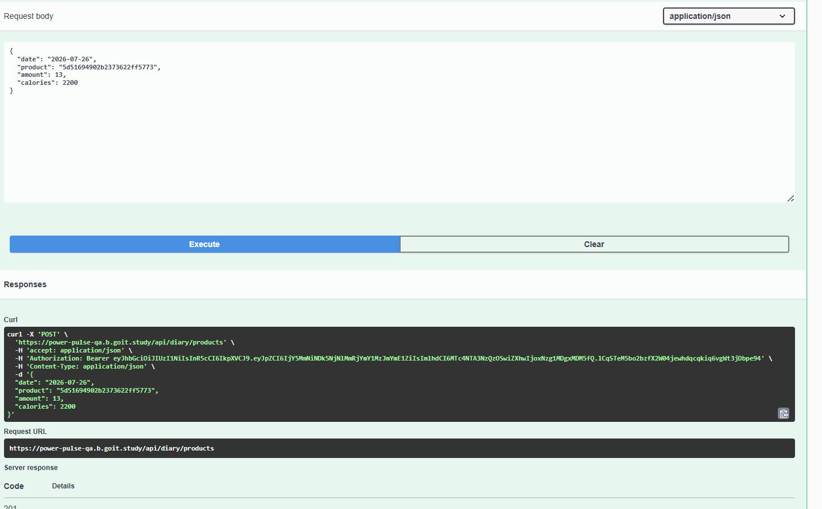
 |  | 